ユースケース図
共通

ログイン
ログアウト
各教師

教師

成績情報管理

生徒

各生徒 | 成績管理システム
成績閲覧

管理者

教師情報
管理
管理者

生徒情報
管理

教科情報
管理

専攻情報
管理

クラス情報
管理

E-R図
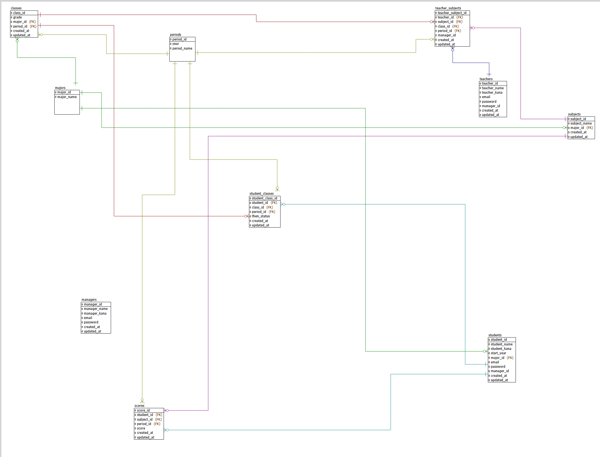

scoresテーブル、class_id追加未

画面遷移図
ログイン
授業一覧
個別成績
生徒 | 生徒
 |  | 期間選択 |  | 授業選択

教師

成績入力

 | 教師
ログイン
担当一覧
生徒一覧
成績修正
成績一覧
成績詳細
 |  | 期間選択 |  | 授業選択 | 生徒検索可能

管理者

 | 全体管理者
生徒情報詳細
情報修正
ログイン
生徒一覧
 |  |  | 生徒検索

生徒登録
登録確認

情報修正
 |  |  | 教師検索
教師一覧
教師情報詳細
情報修正

教師登録
登録確認

教科情報詳細
教科一覧

教科登録
教科削除

専攻一覧
専攻情報詳細
専攻修正

専攻削除

専攻登録

クラス一覧
クラス詳細
クラス修正

クラス登録
クラス削除

画面遷移 （戻りについて）
1.入力/登録確定したら、詳細へ
2. 成績/情報修正したら、詳細へ

登録確認

